Sheet1
ブリジストンインフルエンサーご提案リスト
No. |  | 名前 | フォロワー数 | 参考URL | ADK評価
1 |  | 黄皓 | 249,000 | https://www.instagram.com/haohaohaokun/ | バチェラーは高評価だが、ハイソ感が薄い/見送り
2 | 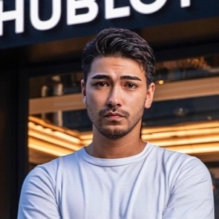 | 石倉 ノア | 167,000 | https://www.instagram.com/zeppelin.noah/ | 車の投稿多くあり、フォロワー数も多く/要見積
3 | 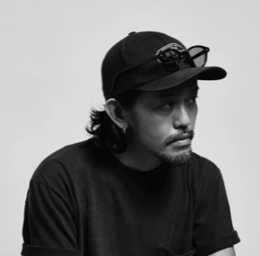 | 澤村 洋兵 | 119,000 | https://www.instagram.com/yohei_sawamura/ | バイクの印象があり/見送り
4 | 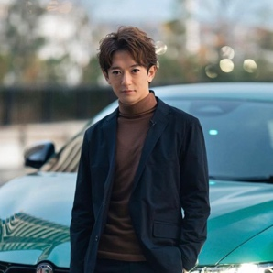 | 大倉士門 | 87,000 | https://www.instagram.com/shimonsmile | みちょぱの旦那の印象しかないが、クルマとの写真は良い/要見積
5 | 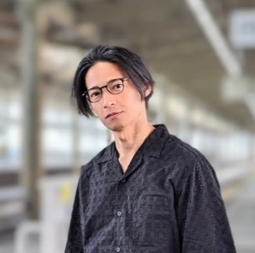 | 久保裕丈 | 87,000 | https://www.instagram.com/hirotakekubo/ | ルックスはいいが柴犬の印象が強い/見送り
6 | 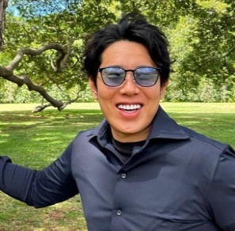 | 辻敬太 | 82,000 | https://www.instagram.com/tsuji.keita1989/ | 金持ち感強し/要見積
7 | 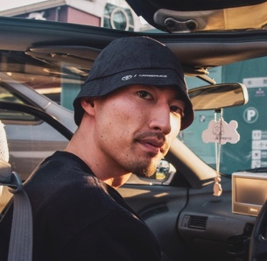 | BIG-8 | 57,000 | https://www.instagram.com/big81993/ | 音楽路線がREGNOとは微妙に違うが、ビジュアル的にはあり/要見積
8 |  | 溝口勇児 | 49,000 | https://www.instagram.com/mizoguchiyuji/ | 金持ち感強いが、周りの人物が悪が多そう/見送り
9 | 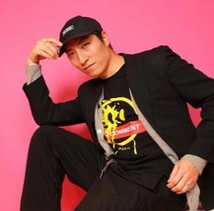 | JEFFI 朴宰輝 | 46,000 | https://www.instagram.com/https://www.instagram.com/jeffioppa?igsh=dHljMXdkZDA5dWNz | 韓国色が強いのが残念/見送り
10 | 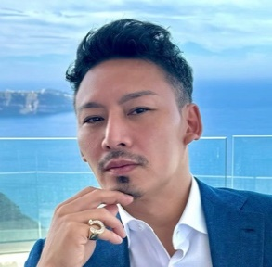 | 堀内 章 | 45,000 | https://www.instagram.com/akira_horiuchi_/ | 車の登場量、金持ち感ともに申し分ない/要見積
11 | 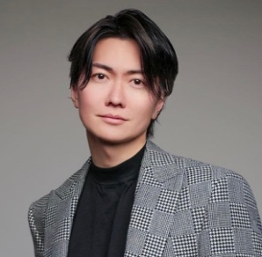 | 桑田龍征 | 44,000 | https://www.instagram.com/ryu_pi_110/ | ホスト感が強し/見送り
12 | 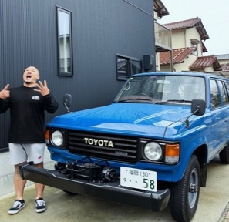 | オギノ ユウジ | 36,000 | https://www.instagram.com/58ogino_booth/ | ランクルは対象外/見送り
13 | 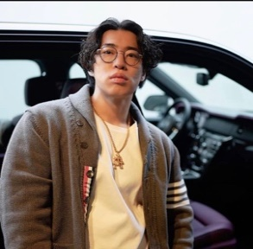 | TAIKI SAITO | 32,000 | https://www.instagram.com/ichigeki_ushikai/ | 車の登場量、金持ち感ともに申し分ない/要見積
14 | 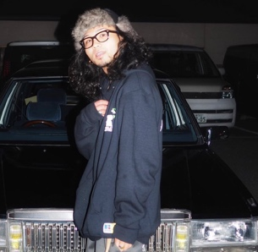 | ryota | 30,000 | https://www.instagram.com/zoo_krux304/ | 個人的には好きがだ、おしゃれすぎ/見送り
15 | 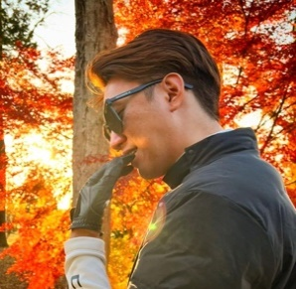 | Shogo Takasaki | 21,000 | https://www.instagram.com/shogo_takasaki/ | 車の登場量、金持ち感ともに申し分ないが投稿数が少ないのが難点/要見積

